C IV - ASE2013 HH, Teil 2

Statistisches Amt
für Hamburg und Schleswig-Holstein

 | STATISTISCHE BERICHTE
 | Kennziffer: C IV - ASE 2013 HH, Teil 2 Viehhaltung

Die Viehhaltung in Hamburg
2013
endgültiges Ergebnis der Agrarstrukturerhebung

Herausgegeben am: 23. Februar 2016

Abb. 1 (S.8)
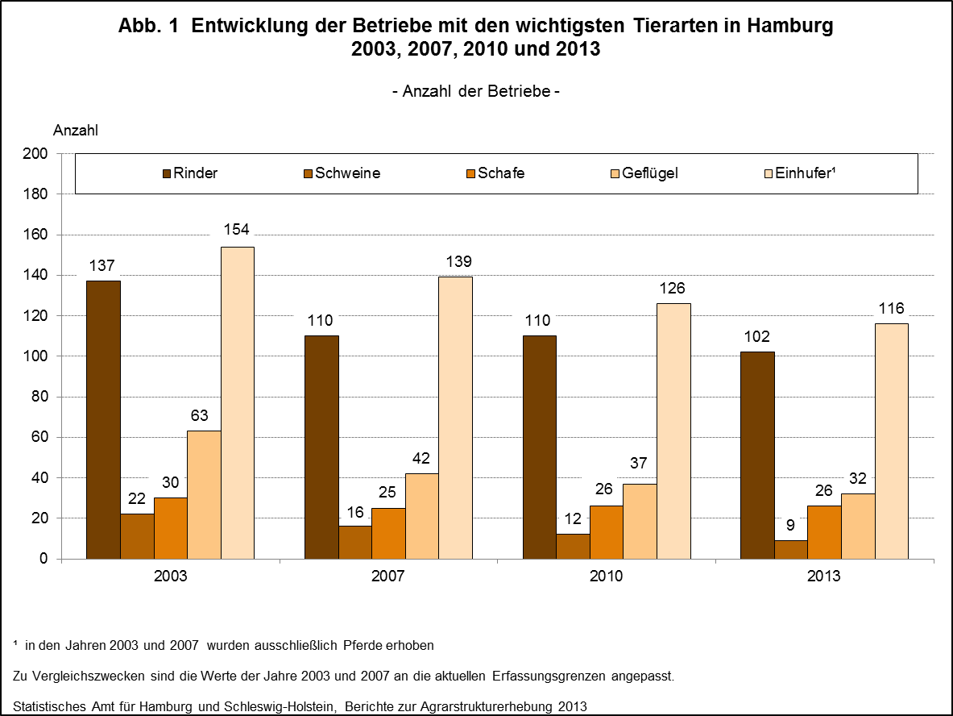

zurück zum Inhalt

Abb. 2 (S.9)
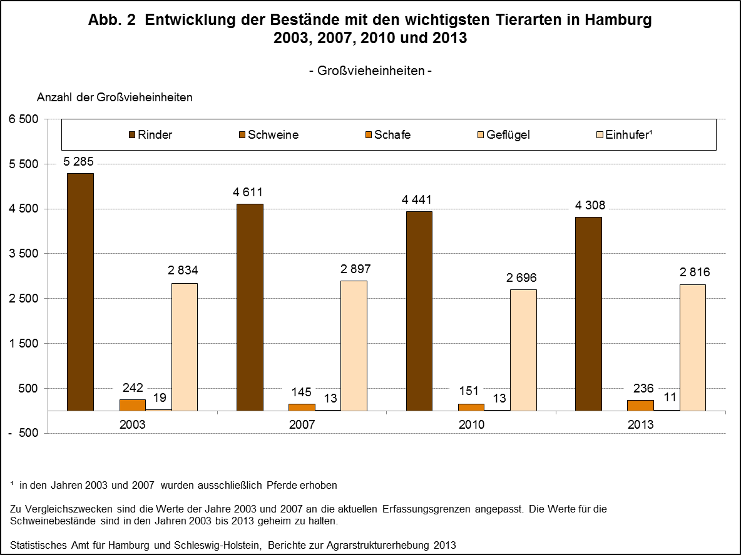

zurück zum Inhalt

Abb. 3 (S.10)
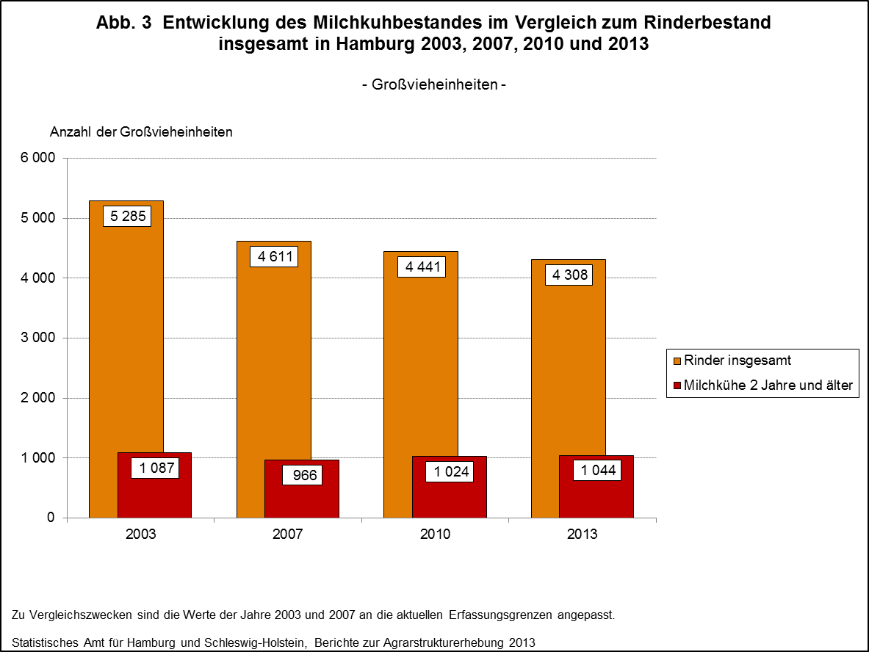

zurück zum Inhalt

Abb. 4 (S.11)
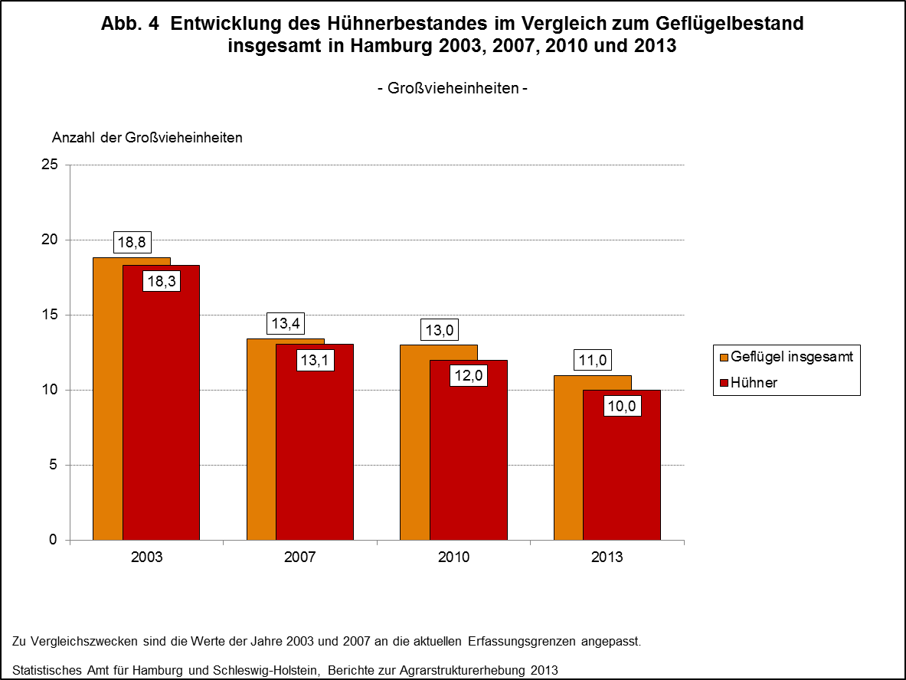

zurück zum Inhalt

